TEST CASE
Thiết kế Test Case
Test case ID | Chức năng | Mô tả | Bước thực hiện | Kết quả mong đợi | Kết quả thực tế | Trạng thái | Bug ID | Note
TC001 | Login | Đăng nhập với tài khoản hợp lệ | 1. Truy cập trang 2. Nhập Username, Password hợp lệ 3. Nhấn Login | Đăng nhập thành công | Đăng nhập thành công | Pass | _
TC002 | Login | Đăng nhập với tài khoản không hợp lệ | 1. Truy cập trang 2. Nhập Username, Password không hợp lệ 3. Nhấn Login | Hiển thị lỗi đăng nhập | Hiển thị lỗi đăng nhập | Pass | _
TC003 | Login | Đăng nhập với Username trống | 1. Truy cập trang 2. Để trống Username, Nhập Password 3. Nhấn Login | Thông báo yêu cầu nhập Username | Thông báo yêu cầu nhập Username | Pass | _ | 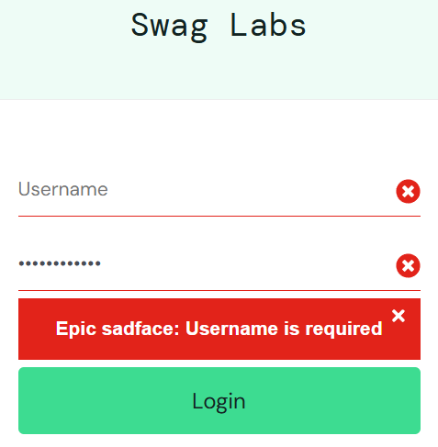
TC004 | Login | Đăng nhập với Password trống | 1. Truy cập trang 2. Nhập Username, Để trống Password 3. Nhấn Login | Thông báo yêu cầu nhập Password | Thông báo yêu cầu nhập Password | Pass | _ | 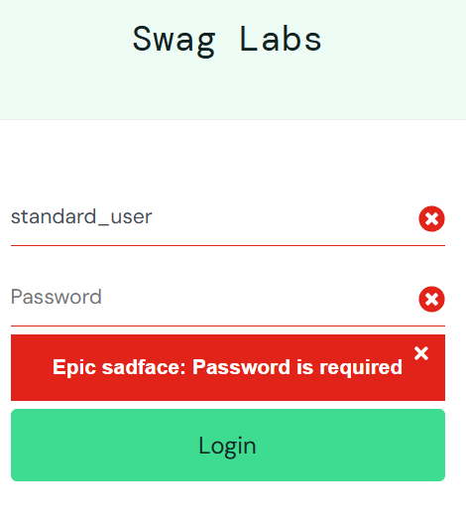
TC005 | Login | Đăng nhập với tài khoản bị khóa | 1. Truy cập trang 2. Nhập Username, Password đã bị khóa 3. Nhấn Login | Thông báo tài khoản đã bị khóa | Thông báo tài khoản đã bị khóa | Pass | _
TC006 | Products | Kiểm tra hiển thị danh sách sản phẩm | 1. Đăng nhập thành công 2. Hiển thị danh sách sản phẩm | Danh sách sản phẩm hiển thị | Danh sách sản phẩm hiển thị | Pass | _
TC007 | Products | Kiểm tra bộ lọc tên A-Z | 1. Nhấn dropdown filter 2. Chọn Name (A to Z) | Sản phẩm sắp xếp theo tên (A-Z) | Sản phẩm sắp xếp theo tên (A-Z) | Pass | _
TC008 | Products | Kiểm tra bộ lọc tên Z-A | 1. Nhấn dropdown filter 2. Chọn Name (Z to A) | Sản phẩm sắp xếp theo tên (Z-A) | Sản phẩm sắp xếp theo tên (Z-A) | Pass | _
TC009 | Products | Kiểm tra bộ lọc giá thấp - cao | 1. Nhấn chọn dropdown filter 2. Price (low to high) | Sản phẩm sắp xếp giá thấp đến cao | Sản phẩm sắp xếp giá thấp đến cao | Pass | _
TC010 | Products | Kiểm tra bộ lọc giá cao - thấp | 1. Nhấn chọn dropdown filter 2. Price (high to low) | Sản phẩm sắp xếp giá cao đến thấp | Sản phẩm sắp xếp giá cao đến thấp | Pass | _
TC011 | Products | Kiểm tra xem chi tiết sản phẩm | 1. Nhấn chọn 1 sản phẩm | Hiển thị thông tin chi tiết về sản phẩm | Hiển thị thông tin chi tiết về sản phẩm | Pass | _
TC012 | Cart | Thêm sản phẩm vào giỏ | 1. Nhấn chọn "Add to cart" | Sản phẩm được thêm vào giỏ | Sản phẩm được thêm vào giỏ | Pass | _
TC013 | Cart | Xóa sản phẩm khỏi giỏ | 1. Vào giỏ hàng 2. Nhấn chọn "Remove" | Sản phẩm bị xóa khỏi giỏ | Sản phẩm bị xóa khỏi giỏ | Pass | _
TC014 | Cart | Xem chi tiết sản phẩm | 1. Nhấn chọn tên sản phẩm | Hiển thị thông tin chi tiết về sản phẩm | Hiển thị thông tin chi tiết về sản phẩm | Pass | _
TC015 | Checkout | Checkout khi trong giỏ hàng không có sản phẩm | 1. Vào giỏ hàng (không có sản phẩm) 2. Nhấn chọn "Checkout" | Hiển thị yêu cầu chọn sản phẩm | Chuyển sang trang Checkout: Your Information | Fail | BUG01
TC016 | Checkout | Checkout với thông tin hợp lệ | 1. Vào giỏ hàng (có sản phẩm) 2. Nhấn chọn "Checkout" 3. Nhập thông tin First name, Last name, Zip/Postalcode 4. Nhấn chọn "Continue" | Chuyển sang trang Order Overview | Chuyển sang trang Order Overview | Pass | _
TC017 | Checkout | Checkout với First Name trống | 1. Vào giỏ hàng (có sản phẩm) 2. Nhấn chọn "Checkout" 3. Để trống First name, Nhập thông tin Last name, Zip/Postalcode 4. Nhấn chọn "Continue" | Hiển thị lỗi yêu cầu nhập First Name | Hiển thị lỗi yêu cầu nhập First Name | Pass | _
TC018 | Checkout | Checkout với Last Name trống | 1. Vào giỏ hàng (có sản phẩm) 2. Nhấn chọn "Checkout" 3. Để trống Last name, Nhập thông tin First name, Zip/Postalcode 4. Nhấn chọn "Continue" | Hiển thị lỗi yêu cầu nhập Last Name | Hiển thị lỗi yêu cầu nhập Last Name | Pass | _
TC019 | Checkout | Checkout với Zip/Postalcode trống | 1. Vào giỏ hàng (có sản phẩm) 2. Nhấn chọn "Checkout" 3. Để trống Zip/Postalcode, Nhập thông tin First name, Last name 4. Nhấn chọn "Continue" | Hiển thị lỗi yêu cầu nhập Zip/Postalcode | Hiển thị lỗi yêu cầu nhập Zip/Postalcode | Pass | _
TC020 | Checkout | Checkout với First Name, Last name trống | 1. Vào giỏ hàng (có sản phẩm) 2. Nhấn chọn "Checkout" 3. Để trống First name, Last name, Nhập thông tin Zip/Postalcode 4. Nhấn chọn "Continue" | Hiển thị lỗi yêu cầu nhập First Name, Last name | Hiển thị lỗi yêu cầu nhập First Name | Fail | BUG02
TC021 | Checkout | Checkout với First Name, Zip/Postalcode trống | 1. Vào giỏ hàng (có sản phẩm) 2. Nhấn chọn "Checkout" 3. Để trống First name, Zip/Postalcode, Nhập thông tin Zip/Postalcode 4. Nhấn chọn "Continue" | Hiển thị lỗi yêu cầu nhập First Name, Zip/Postalcode | Hiển thị lỗi yêu cầu nhập First Name | Fail | BUG03
TC022 | Checkout | Checkout với Last name, Zip/Postalcode trống | 1. Vào giỏ hàng (có sản phẩm) 2. Nhấn chọn "Checkout" 3. Để trống Last name, Zip/Postalcode, Nhập thông tin First name 4. Nhấn chọn "Continue" | Hiển thị lỗi yêu cầu nhập Last name, Zip/Postalcode | Hiển thị lỗi yêu cầu nhập Last Name | Fail | BUG04
TC023 | Checkout | Checkout với tất cả thông tin trống | 1. Vào giỏ hàng (có sản phẩm) 2. Nhấn chọn "Checkout" 3. Nhấn chọn "Continue" | Hiển thị lỗi yêu cầu nhập First name, Last name, Zip/Postalcode | Hiển thị lỗi yêu cầu nhập First Name | Fail | BUG05
TC024 | Checkout | Hoàn thành đơn hàng | 1. Sau checkout, nhấn chọn "Finish" | Trang "Thank you" hiển thị | Trang "Thank you" hiển thị | Pass | _
TC025 | Logout | Đằn xuất khỏi hệ thống | 1. Nhấn chọn "more" (góc trên bên trái) 2. Chọn "Logout" | Quay về màn hình đăng nhập | Quay về màn hình đăng nhập | Pass | _

